Прайс для сетей
№ | Артикул |  | Описание продукции | Пачка/тубус/набор |  |  |  |  |  |  | в коробе | Короб |  |  |  |  |  | Коробов на паллете в слое | Коробов на паллете всего | Срок годности, мес. | ТН ВЭД | Наименование полное (по декларации) | Состав | Описание
 |  |  |  | Размер упаковки, мм |  |  | Вес нетто, кг | Вес брутто, кг | Вес брутто с пакетом кг | Штрих-код |  | Размер короба, мм |  |  | Вес нетто, кг | Вес брутто, кг | Штрих-код
 |  |  |  | Ш | Д | В |  |  |  | EAN-13 |  | Ш | Д | В |  |  | ITF-14
1 | 9-00046954 | 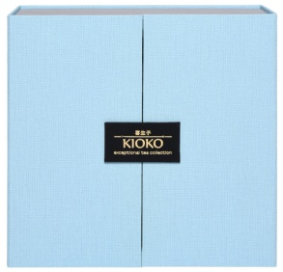 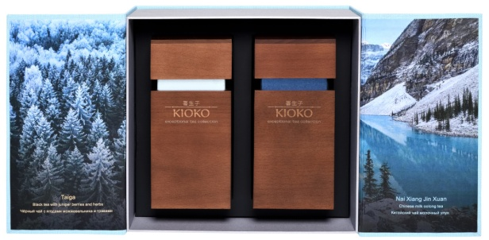 | KIOKO WOOD ESSENCE DIVINE Подарочный набор чёрного и зелёного чая в деревянных тубусах, 200 г (2 х 100 г) Чёрный чай с ягодами можжевельника и травами TAIGA Китайский чай молочный улун NAI XIANG JIN XUAN | 235 | 95 | 223 | 0.200 | 1.200 | 1.300 | 4630104920674 | 4 | 360 | 235 | 320 | 0.800 | 5.300 | 14630104920671 | 10 | 50 | 36 | 0902100009 | Набор чёрного чая и молочного улуна KIOKO WOOD ESSENCE DIVINE | TAIGA: чёрный чай, ягоды можжевельника, чабрец, мелисса, листья брусники, мята. NAI XIANG JIN XUAN: чай молочный улун. | Коллекционный набор листового чая класса «премиум» в подарочной упаковке с деревянными тубусами: ароматный купаж чёрного чая с травами и ягодами можжевельника и нежный молочный улун.
2 | 9-00042375 | 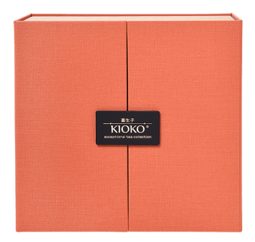 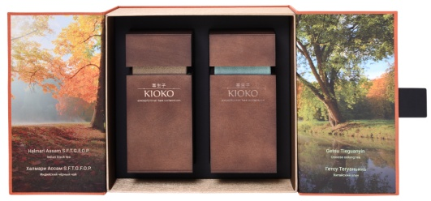 | KIOKO WOOD ESSENCE TERRACOTA Подарочный набор чёрного и зелёного чая в деревянных тубусах, 200 г (2 х 100 г) Чёрный чай HALMARI ASSAM S.F.T.G.F.O.P. (Индия) Улун GETSU TIEGUANYIN (Китай) | 235 | 95 | 223 | 0.200 | 1.200 | 1.300 | 4607033759361 | 4 | 360 | 235 | 320 | 0.800 | 5.300 | 14607033759368 | 10 | 50 | 36 | 0902100009 | Набор чёрного чая и улуна KIOKO WOOD ESSENCE | HALMARI ASSAM S.F.T.G.F.O.P. - Индийский чёрный чай. GETSU TIEGUANYIN - Китайский чай улун. | Коллекционный набор зеленого листового чая класса «премиум» в подарочной упаковке с деревянными тубусами: великолепный плантационный Халмари Ассам и нежный улун Те Гуань Инь.
3 | 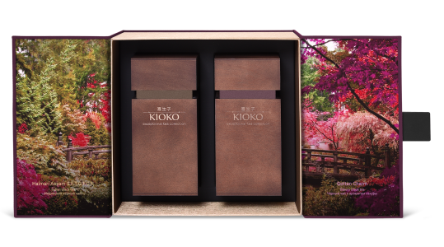 9-00045458 | 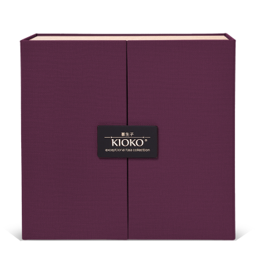 | KIOKO WOOD ESSENCE AMETHYST Подарочный набор чёрного чая в деревянных тубусах, 200 г (2 х 100 г) Чёрный чай HALMARI ASSAM S.F.T.G.F.O.P. (Индия) Чёрный чай с ароматом японской сакуры GOTTAN CHARM | 235 | 95 | 223 | 0.200 | 1.200 | 1.300 | 4630104920254 | 4 | 360 | 235 | 320 | 0.800 | 5.300 | 14630104920251 | 10 | 50 | 36 | 0902300009 | Набор чёрного чая KIOKO WOOD ESSENCE AMETHYST | HALMARI ASSAM S.F.T.G.F.O.P. - Индийский чёрный чай. GOTTAN CHARM - Чёрный чай с ароматом японской сакуры. | В наборе WOOD ESSENCE AMETHYST благородный черный листовой чай Ассам (плантация Халмари, Индия) высшей категории S.F.T.G.F.O.P. Он отличается большим содержанием нераспустившихся золотистых чайных почек, насыщенным настоем и терпким вкусом. Его прекрасно дополняет GOTTAN CHARM - чёрный чай с мягким ароматом спелой вишни и чарующими цветками вереска представляет собой на редкость изысканный купаж. Его слегка терпкий цветочно-фруктовый вкус обволакивает нежностью и дарит гармонию с окружающим миром. Упакован чай в уникальные тубусы из бука и большую коробку из материала под холст.
4 | 9-00039882 | 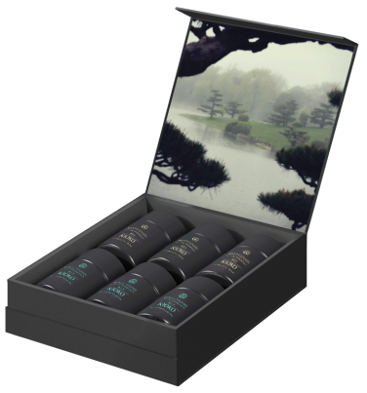 | KIOKO KAZE MATSU Подарочный набор премиального чёрного, зелёного чая и улуна, 90 г (6 х 15 г) Чёрный чай ADAM'S VIEW F.B.O.P.F. (Цейлон) Чёрный чай CASTLETON DARJEELING F.T.G.F.O.P. (Индия) Чёрный чай WUYI SHAN (Китай) Зелёный чай XI HU LONGJING (Китай) Зелёный чай HEKURO (Япония) Улун TIEGUANYIN ANXI (Китай) | 227 | 220 | 70 | 0.090 | 0.720 | 0.765 | 4607033758661 | 4 | 465 | 323 | 175 | 0.36 | 3.28 | - | 5 | 45 | 36 | 0902100009 | Подарочный набор премиального чёрного, зелёного листового чая и улуна KIOKO Kaze Matsu 6*15г | ADAM'S VIEW F.B.O.P.F. - Цейлонский чёрный чай, CASTLETON DARJEELING F.T.G.F.O.P. - Индийский чёрный чай, WUYI SHAN - Китайсктй чёрный чай, XI HU LONGJING Китайский зелёный чай, HEKURO - Японский зелёный чай, TIEGUANYIN ANXI - Китайский чай улун. | Подарочный набор листового чая. Включает в себя 6 знаменитых сортов черного, зеленого чая и улуна из лучших чайных регионов мира.
5 | 9-00039881 | 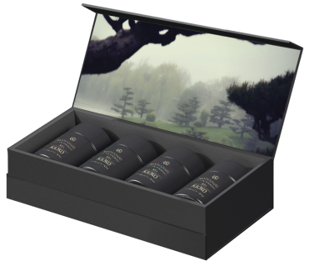 | KIOKO KAZE MATSU Подарочный набор премиального чёрного чая, 60 г (4 х 15 г) Чёрный чай ASSAM HALMARI T.G.F.O.P. (Индия) Чай чёрный ADAM'S VIEW F.B.O.P.F. (Цейлон) Чёрный чай CASTLETON DARJEELING S.F.T.G.F.O.P. (Индия) Чёрный чай WUYI SHAN (Китай) | 278 | 127 | 70 | 0.060 | 0.550 | 0.597 | 4607033758616 | 4 | 310 | 260 | 178 | 0.240 | 2.43 | - | 9 | 81 | 36 | 0902300009 | Подарочный набор премиального чёрного листового чая KIOKO Kaze Matsu 4*15г | ASSAM HALMARI T.G.F.O.P. - Индийский чёрный чай. ADAM'S VIEW F.B.O.P.F. - Цейлонский чёрный чай, CASTLETON DARJEELING S.F.T.G.F.O.P. - Индийский чёрный чай, WUYI SHAN - Китайский чёрный чай. | Подарочный набор листового чая. Включает в себя 4 знаменитых сорта черного чая из лучших чайных регионов мира.
6 | 9-2055001 | 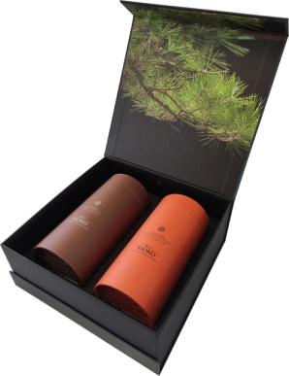 | KIOKO EMI ESSENCE Подарочный набор чёрного чая, 200 г (2х100 г) Чёрный чай HALMARI ASSAM S.F.T.G.F.O.P. (Индия) Чёрный чай CASTLETON DARJEELING S.F.T.G.F.O.P. (Индия) | 229 | 93 | 223 | 0.200 | 0.830 | 0.924 | 4607033757244 | 4 | 325 | 230 | 276 | 0.800 | 3.570 | 14607033757241 | 10 | 40 | 36 | 0902300009 | Подарочный набор чёрного листового чая KIOKO EMI ESSENCE | HALMARI ASSAM S.F.T.G.F.O.P. - Индийский чёрный чай. GETSU TIEGUANYIN - Китайский чай улун. | Коллекционный набор черного листового чая класса «премиум» в подарочной упаковке: великолепный плантационный Халмари Ассам и элитный Каслтон Даржилинг первого сбора. Подарочный футляр упакован в фирменный подарочный пакет.
7 | 9-2055020 |  | KIOKO HALMARI ASSAM S.F.T.G.F.O.P. Чёрный чай (Индия), 100 г | 83 | 83 | 165 | 0.100 | 0.170 | 0.197 | 4607033757909 | 6 | 254 | 174 | 174 | 0.600 | 1.213 | 14607033757906 | 18 | 162 | 36 | 0902300009 | Чай чёрный листовой Халмари Ассам S.F.T.G.F.O.P. | Индийский чёрный чай Ассам. | Халмари Ассам – благородный индийский чай, изготовленный по классической технологии. Раскинувшиеся на плодородных равнинах Верхнего Ассама пышные зеленые сады Халмари уже более 100 лет славятся чаями высшей категории. Халмари прочно занимает топовые места в рейтинге лучших чайных садов Ассама, а имя этой плантации стало синонимом качества. Чай категории S.F.T.G.F.O.P. характеризуется большим содержанием золотистых чайных почек, эффектно «мерцающих» на фоне изящных молодых чайных листочков. Халмари Ассам обладает насыщенным вкусом с восхитительными медово-солодовыми нотами и раскрывающимся деликатным фруктовым послевкусием. Этот чай производится в ограниченном количестве и придется по вкусу чайным гурманам.
8 | 9-2055021 |  | KIOKO CASTLETON DARJEELING S.F.T.G.F.O.P. Чёрный чай (Индия), 100 г | 83 | 83 | 165 | 0.100 | 0.170 | 0.197 | 4607033757916 | 6 | 254 | 174 | 174 | 0.600 | 1.213 | 14607033757913 | 18 | 162 | 36 | 0902300009 | Чай чёрный листовой Каслтон Дарджилинг S.F.T.G.F.O.P. | Индийский чёрный чай. | Каслтон Дарджилинг — элитный высокогорный черный чай, собранный на одной из самых знаменитых плантаций региона Дарджилинг. Зеленые холмы и заснеженные горные пики Западной Бенгалии создают уникальный микроклимат, позволяющий выращивать лучшие чаи в мире. Чайный сад Каслтон существует с 1885 года. Драгоценные чаи из сада Каслтон ежегодно получают наивысшие оценки на старейшем в мире чайном аукционе в Калькутте. Изысканный Каслтон Дарджилинг S.F.T.G.O.P. первого сбора обладает нежным цветочным ароматом и золотисто-янтарным цветом настоя. Сбалансированный фруктовый, слегка вяжущий вкус дарит характерные яркие мускатные ноты. Прекрасный десертный чай.
9 | 9-2055022 |  | KIOKO GETSU TIEGUANYIN Улун (Китай), 100 г | 83 | 83 | 165 | 0.100 | 0.170 | 0.197 | 4607033757923 | 6 | 254 | 174 | 174 | 0.600 | 1.213 | 14607033757920 | 18 | 162 | 36 | 0902100009 | Чай улун листовой Getsu Tie Guan Yin (Гетсу Те Гуань Инь) | Китайский чай улун. | Яркий и нежный полуферментированный Те Гуань Инь, выращенный в провинции Фуцзянь. Этот благородный крупнолистовой улун имеет объемный фруктово-пряный аромат, который приобретается благодаря деликатной ферментации, затрагивающей лишь кромку чайного листа. Плотно скрученные, тяжелые чаинки при заваривании дарят насыщенный золотистый настой. Свежий и сладковатый Те Гуань Инь удивит многообразием тонких вкусовых оттенков и длительным гармоничным послевкусием. Вкус и аромат этого улуна меняются от чашки к чашке: от легкого, цветочно-фруктового, до терпкого с насыщенными медовыми нотами. Рекомендуется для ежедневной релаксации и восстановления энергии.
10 | 9-00046452 |  | KIOKO SANI SENCHA Сенча (Китай), 100 г | 83 | 83 | 165 | 0.100 | 0.170 | 0.197 | 4630104920452 | 6 | 254 | 174 | 174 | 0.600 | 1.213 | 14630104920459 | 18 | 162 | 36 | 0902100009 | Зелёный чай Sani Sencha | Зелёный чай сенча. | Знаменитый зелёный чай Страны восходящего солнца. Обладает особым мягким, сладковатым и вяжущим вкусом без горечи, полученным благодаря выращиванию кустарников в максимальной влажности, без воздействия прямых солнечных лучей. Собранные листочки сначала пропаривают, а затем скручивают, превращая их в мягкие иглы. Настой обладает травянистым ароматом и свежим вкусом с морскими нотами. Сенча содержит мало кофеина и богата антиоксидантами, витаминами, аминокислотами и йодом. Чай снимет усталость, нормализует сон и укрепит общий тонус Вашего организма.
11 | 9-00044973 | 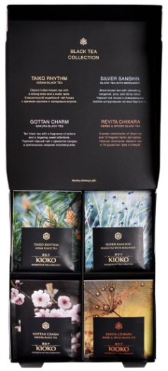 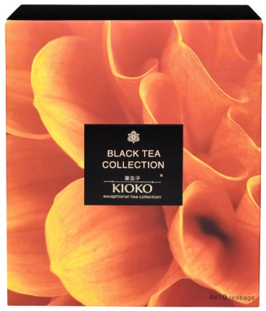 | KIOKO BLACK TEA COLLECTION Коллекция чёрного чая в пакетиках, 4 вида чая по 10 пакетиков в конвертах. | 139 | 70 | 162 | 0.082 | 0.185 | - | 4630104920131 | 4 | 287 | 148 | 170 | 0.328 | 0.850 | 14630104920138 | 20 | 180 | 36 | 0902300001 | Коллекция чёрного чая в пакетиках KIOKO. | TAIKO RHYTHM - Индийский чёрный чай Ассам. GOTTAN CHARM - Чай чёрный, лепестки гибискуса, цветы вереска, ароматизаторы сакура и вишня. REVITA CHIKARA - Чай чёрный, имбирь, плоды шиповника, каркаде, цедра апельсина, лимонная трава, мелисса, листья ежевики, корица, чабрец, розмарин, мята перечная, шалфей. SILVER SANSHIN - Чай чёрный, ароматизатор бергамот. | Классический индийский чай Ассам с крепким настоем и солодовым вкусом. Чёрный чай Ассам с освежающими хвойно-цитрусовыми нотами бергамота. Нежное счетание чёрного чая и 12 душистых трав и специй. Терпкий черный чай с ароматом сакуры и длительным послевкусием.
12 | 9-00045486 | 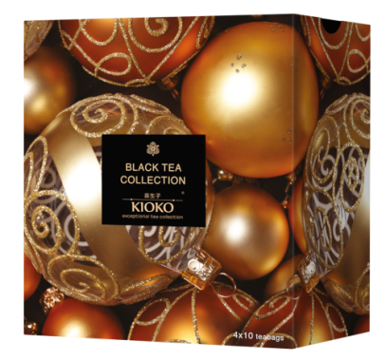 | KIOKO BLACK TEA COLLECTION с новогодним шубером Коллекция чёрного чая в пакетиках, 4 вида чая по 10 пакетиков в конвертах. | 139 | 70 | 162 | 0.082 | 0.210 | - | 4630104920131 | 4 | 287 | 148 | 170 | 0.328 | 0.950 | 14630104920138 | 20 | 180 | 36 | 0902300001 | Коллекция чёрного чая в пакетиках KIOKO. | TAIKO RHYTHM - Индийский чёрный чай Ассам. GOTTAN CHARM - Чай чёрный, лепестки гибискуса, цветы вереска, ароматизаторы сакура и вишня. REVITA CHIKARA - Чай чёрный, имбирь, плоды шиповника, каркаде, цедра апельсина, лимонная трава, мелисса, листья ежевики, корица, чабрец, розмарин, мята перечная, шалфей. SILVER SANSHIN - Чай чёрный, ароматизатор бергамот. | Классический индийский чай Ассам с крепким настоем и солодовым вкусом. Чёрный чай Ассам с освежающими хвойно-цитрусовыми нотами бергамота. Нежное счетание чёрного чая и 12 душистых трав и специй. Терпкий черный чай с ароматом сакуры и длительным послевкусием.
13 | 9-00043737 |  | KIOKO TAIKO RHYTHM Индийский чёрный чай Ассам, 100 г. | 120 | 40 | 210 | 0.100 | 0.110 | - | 4607033759774 | 8 | 252 | 175 | 175 | 0.800 | 1.040 | 14607033759771 | 20 | 180 | 36 | 0902300009 | Индийский чёрный чай Ассам KIOKO TAIKO RHYTHM | Индийский чёрный чай Ассам. | Благородный чёрный чай Ассам, выращенный в северо-восточной провинции Индии, станет идеальным началом нового дня. Этот насыщенный, крепкий чай с лёгкими древесными и медовыми нотками в аромате и мягким солодовым послевкусием дарит прилив бодрости и пробуждает жизненные силы.
14 | 9-00043739 |  | KIOKO GOTTAN CHARM Чёрный чай с ароматом японской сакуры, 100 г. | 120 | 40 | 210 | 0.100 | 0.110 | - | 4607033759804 | 8 | 252 | 175 | 175 | 0.800 | 1.040 | 14607033759801 | 20 | 180 | 36 | 0902300009 | Чёрный чай с ароматом японской сакуры KIOKO GOTTAN CHARM | Чёрный чай, каркаде, цветы вереска, натуральный ароматизатор вишня, кусочки вишни, натуральный ароматизатор сакура. | Чёрный листовой чай с мягким ароматом спелой вишни и чарующими цветками вереска представляет собой на редкость изысканный купаж. Его слегка терпкий цветочно-фруктовый вкус обволакивает нежностью и дарит гармонию с окружающим миром.
15 | 9-00043263 |  | KIOKO HONG JIN LUO Китайский чёрный чай, 100 г. | 120 | 40 | 210 | 0.100 | 0.110 | - | 4607033759835 | 8 | 252 | 175 | 175 | 0.800 | 1.040 | 14607033759832 | 20 | 180 | 36 | 0902300009 | KIOKO ХУН ЧЖЭНЬ ЛО. Китайский чёрный чай. | Китайский чёрный чай. | Золотые спирали красного чая Хун Чжень Ло, бережно собранные ранней весной на чайных плантациях китайской провинции, при заваривании раскрываются мягкими медовыми нотами, лёгким ароматом сухофруктов и карамельным послевкусием. Пробуждая чувственность, этот напиток учит ценить каждое мгновение.
16 | 9-00043740 |  | KIOKO AKIRA LOTUS Чёрный чай с лотосом, 100 г. | 120 | 40 | 210 | 0.100 | 0.110 | - | 4607033759798 | 8 | 252 | 175 | 175 | 0.800 | 1.040 | 14607033759795 | 20 | 180 | 36 | 0902300009 | Чёрный чай с лотосом KIOKO AKIRA LOTUS | Чёрный чай, сердцевина семян лотоса, кусочки карамели, натуральный ароматизатор лотос. | Чёрный чай с чарующим ароматом цветов лотоса оставляет долгое послевкусие с приятной сладостью. Едва заметная горчинка придаёт ему особый шарм, а целебные свойства лотоса делают невероятно полезным.
17 | 9-00043738 |  | KIOKO KOTO HARMONY Улун Те Гуань Инь, 100 г. | 120 | 40 | 210 | 0.100 | 0.110 | - | 4607033759781 | 8 | 252 | 175 | 175 | 0.800 | 1.040 | 14607033759788 | 20 | 180 | 36 | 0902100009 | Китайский чай улун Те Гуань Инь KIOKO KOTO HARMONY | Китайский чай улун Те Гуань Инь. | Те Гуань Инь – один из самых ярких улунов с завораживающим пряно-фруктовым ароматом и сладковато-мягким вкусом с нотками печёного каштана. В зависимости от крепости чая цвет настоя варьируется от светло-желтого до коричневого. Те Гуань Инь следует пить медленно, наслаждаясь тонким состоянием умиротворения, которое он дарит.
18 | 9-00043741 |  | KIOKO NAI XIANG JIN XUAN Молочный улун, 100 г. | 120 | 40 | 210 | 0.100 | 0.110 | - | 4607033759828 | 8 | 252 | 175 | 175 | 0.800 | 1.040 | 14607033759825 | 20 | 180 | 36 | 0902100009 | KIOKO НАЙ СЯН ЦЗИНЬ СЮАНЬ. Китайский чай молочный улун. | Китайский чай молочный улун. | Знаменитый китайский чай молочный улун обладает неповторимым мягко-сливочным ароматом с лёгкими нотками карамели. Он прекрасно снимает усталость и располагает к долгой душевной беседе, сохраняя нежный и насыщенный вкус даже после нескольких завариваний.
19 | 9-00043769 |  | KIOKO SENCHA Зелёный чай, 100 г. | 120 | 40 | 210 | 0.100 | 0.110 | - | 4607033759767 | 8 | 252 | 175 | 175 | 0.800 | 1.040 | 14607033759764 | 20 | 180 | 36 | 0902100009 |  | Зелёный чай. | Скрученные листики знаменитого зелёного чая, напоминающие иглы хвойного дерева, дарят напитку тонкий травянистый аромат и свежий, слегка трепкий вкус. Чашечка сенчи укрепляет иммунитет, улучшает роботоспособность и положительно влияет на нервную систему.
20 | 9-00038675 | 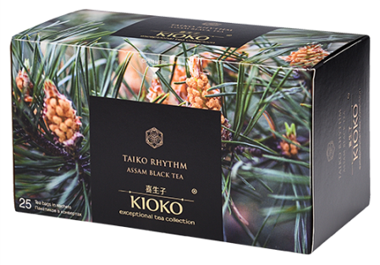 | KIOKO TAIKO RHYTHM Индийский чёрный чай Ассам, 25 пакетиков в конвертах. | 143/78 | 68 | 78/143 | 0.055 | 0.098 | - | 4607033758081 | 8 | 287 | 148 | 170 | 0.440 | 0.910 | 14607033758088 | 20 | 180 | 36 | 0902300001 | Индийский чёрный чай KIOKO Taiko Rhythm | Индийский чёрный чай Ассам. | Крепкий чёрный чай с насыщенным богатым ароматом и восхитительным ровным солодовым вкусом.
21 | 9-00038650 | 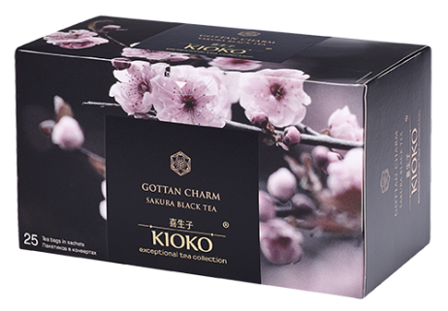 | KIOKO GOTTAN CHARM Чёрный чай с ароматом японской сакуры, 25 пакетиков в конвертах. | 143/78 | 68 | 78/143 | 0.050 | 0.092 | - | 4607033758067 | 8 | 287 | 148 | 170 | 0.400 | 0.870 | 24607033758061 | 20 | 180 | 36 | 0902300001 | Чёрный чай с ароматом японской сакуры KIOKO Gottan Charm | Чай чёрный, лепестки гибискуса, цветы вереска, ароматизаторы сакура и вишня. | Сочетание благородного чёрного чая с ароматом японской сакуры дарит терпкий насыщенный вкус со сладким длительным послевкусием.
22 | 9-00039388 | 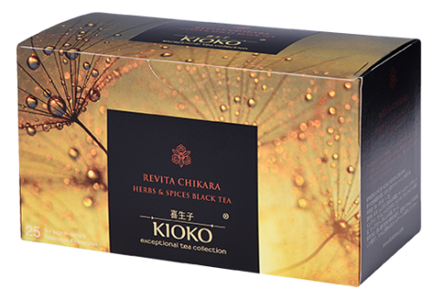 | KIOKO REVITA CHIKARA Чёрный чай с 12 травами и специями, 25 пакетиков в конвертах. | 143/78 | 68 | 78/143 | 0.050 | 0.092 | - | 4607033758159 | 8 | 287 | 148 | 170 | 0.400 | 0.870 | 14607033758156 | 20 | 180 | 36 | 0902300001 | Чёрный чай с добавками растительного сырья KIOKO Revita Chikara | Чай чёрный, имбирь, плоды шиповника, каркаде, цедра апельсина, лимонная трава, мелисса, листья ежевики, корица, чабрец, розмарин, мята перечная, шалфей. | Каждая чашка этого чёрного чая в комбинации с 12 травами и специями вдохновит и наполнит восстанавливающей и освежающей энергией.
23 | 9-00038674 | 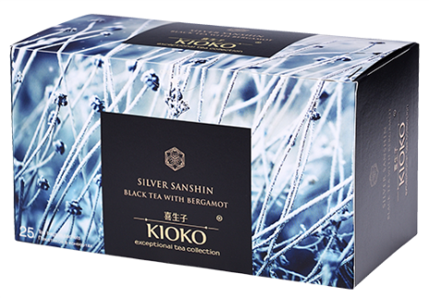 | KIOKO SILVER SANSHIN Чёрный чай с ароматом бергамота, 25 пакетиков в конвертах. | 143/78 | 68 | 78/143 | 0.050 | 0.092 | - | 4607033758050 | 8 | 287 | 148 | 170 | 0.400 | 0.870 | 24607033758054 | 20 | 180 | 36 | 0902300001 | Чёрный чай с ароматом бергамота KIOKO Silver Sanshin | Чай чёрный, ароматизатор бергамот. | Новый виток классического чайного произведения исполнен характерным ярким вкусом Ассама в аккомпанементе деликатных хвойно-цитрусовых нот бергамота.
24 | 9-00038664 | 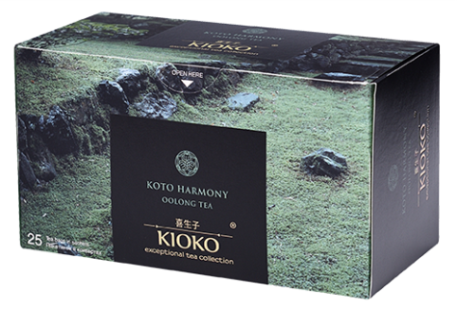 | KIOKO KOTO HARMONY Улун, 25 пакетиков в конвертах. | 143/78 | 68 | 78/143 | 0.050 | 0.092 | - | 4607033758074 | 8 | 287 | 148 | 170 | 0.400 | 0.870 | 24607033758078 | 20 | 180 | 36 | 0902100001 | Чай улун KIOKO Koto Harmony | Чай улун. | Вариации вкусовых оттенков китайского улуна - словно прогулка через мистический сад. С характерным сладковатым вкусом и длительным послевкусием этот чай освежает как в горячем, так и в холодном виде.
25 | 9-00046466 | 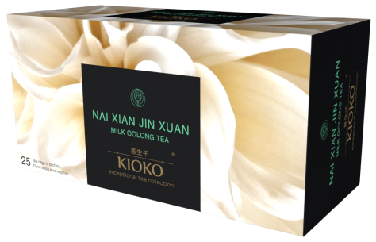 | KIOKO NAI XIANG JIN XUAN Молочный улун, 25 пакетиков в конвертах. | 157/78 | 68 | 78/157 | 0.050 | 0.092 | - | 4630104920421 | 8 | 287 | 165 | 167 | 0.400 | 0.870 | 14630104920428 | 19 | 171 | 36 | 0902100001 | Китайский чай молочный улун KIOKO NAI XIANG JIN XUAN 25/2г/8 | Чай молочный улун. | Знаменитый китайский чай молочный улун обладает выраженным сладко-сливочным ароматом с орехово-цветочными нотками. Он прекрасно снимает усталость, располагает к приятной беседе и пробуждает творческие силы.

